상품제안서
하모니 디머우든 미니5P 캔들워머세트 | 상품코드: F19341

 |  |  |  |  |  |  | 02-412-0044 | www.easy1.co.kr
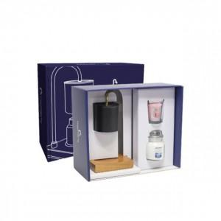

【상세/제작정보】

【인쇄/포장옵션】 | 스티커 / 포장지포장

【공급단가】 | 수량 | 30~ | 50~ | 100~ | 300~ | 500~
*VAT별도 | 단가 | 45,900원 | 44,200원 | 42,500원 | 40,800원 | 39,780원

【상품 URL】 | https://dev.easy1.co.kr:443/src/goods_detail.php?gdno=19341

